технология синтеза кода РС
m - это количество битов, которыми будет закодирован информационный символ. Исходя из него выбирается этот полином

 |  |  |  |  | Примитивный неубывающий полином P(x) = x4 + x + 1. (*) |  | Можно его вычислить, из Matlab команда cyclpoly(n,k)

Из этого полинома генерируется поле Галуа, в рамках которого будет производиться вся дальнейшая математика
 | все крутится от формулы, которая описывает код Рида-Соломона как (n,k,d)
 | n - длина кодовой последовательности, включая дополнительные биты, которые добавляются в процессе кодирования | n = 2m-1 | Используя эти формулы, и приняв m = 4, можем взять 2 варианта кода: | 1.(n = 15, k = 9, d = 7 ), этот код может исправить 3 ошибки |  | если хотим закодировать сообщение, представленное двоичным кодом, то мы разбиваем его (в случае, если мы используем наше поле Галуа из 16 элементов) на группы по 4 бита и дальше работаем с каждой группой как с числом из этого поля Галуа.
 | k - длина исходного сообщения, без подмешивания чего-либо | k = 2m - 1 - 2*t |  | 2..(n = 15, k = 11, d = 5). Этот код может исправить 2 ошибки |  |  |  | Коэффициенты получены арифметикой в полях Галуа (см. соотв. лист)
d=7
max степень двойки = d-1
 | d - расстояние Хэмминга | d = 2*t + 1 |  |  |  | Исходное сообщение представляется как коэффициенты полинома p(x) степени k-1, имеющего K коэффициентов. |  | g(x) = (x+2)(x+22)(x+23)(x+24)(x+25)(x+26) = x6+7x5+9x4+3x3+12x2+10x+12. | Можно его вычислить, используя команду Matlab rsgenpoly(n,k)
 | t - максимальное количество исправляемых ошибок
 |  |  |  |  |  | Важную роль играет порождающий многочлен Рида-Соломона, g(x), который строится следующим образом:
 |  |  |  |  |  | g(x) = П (x+ai) = (x+a1)(x+a2)….(x+ad-1)
 |  |  |  |  |  | (i = 1..d-1)
 |  |  |  |  |  | a - это примитивный член (т.е. 2) a1, a2.. aD-1 - являются корнями этого многочлена.
 |  |  |  |  |  | рассмотрим этот случай
* | Размерность поля Галуа GF(16 = 24). Если изменится количество элементов поля, то и полином нужен будет соответствующей ему степени. Если GF(256 = 28), то полином x8+x4+x3+x2+1 (100011101). Есть таблица неприводимых полиномов над GF(2) ->Google!

расчет порождающего полнома
Рассмотрим поле Галуа, состоящее из 24 = 16 элементов.

 | Рассмотрим случай:.(n = 15, k = 11, d = 5)
 | т.к. максимальная степень двойки это d-1, то порождающий полином будет таким:

 | g(x) = (x+2)(x+22)(x+23)(x+24)

 | alpha - порождающий элемент поля GF(16), т.е. корень уравнения alpha^4+alpha+1=0
 | заменим 2 на alpha, получим:
 | g(x) = (x+alpha)(x+alpha2)(x+alpha3)(x+alpha4)

 | Раскроем скобки, получим:
 | g(x) = (x2 + x*alpha + x + alpha)(x2 + x*alpha3 + x*alpha2 + alpha5) =
 | x4 + x3*alpha3 + x3*alpha2 + x2*alpha5
 | x3*alpha + x2*alpha4 + x2*alpha3 + x*alpha6 |  |  |  |  | +
 | x3 + x2*alpha3 + x2*alpha2 + x*alpha5
 | x2*alpha + x*alpha4 + x*alpha3 + alpha6

 | приведем к виду, когда коэффициенты alpha разложены по степеням x
 |  |  |  |  |  |  |  | Мультипликативная группа для 16 элементов GF(16)
 | g(x) = x4 + x3(alpha3 + alpha2 + alpha + 1) + x2(alpha5 + alpha4 + alpha3 + alpha3 + alpha2 + alpha) + x(alpha6 + alpha5 + alpha4 + alpha3) + alpha6 |  |  |  |  |  |  | которую дает нам примитивный неубывающий полином P(x) = x4 + x + 1 (см. предыдущую страницу)
 |  |  |  |  |  |  |  | (wikipedia -> конечное поле)
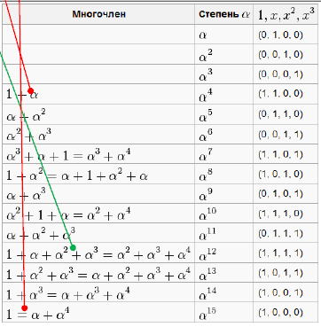
 | Теперь наша цель - привести выражения в скобках к виду, указанному в таблице. Таблица взята из Wikipedia, как было
 | замечено ранее, для полей Галуа разной размерности она будет различаться. Т.е. либо предварительно ее рассчитывать, либо GOOGLE!

 | При вычислениях важно обратить внимание на нюансы, характерные для арифметики в полях Галуа
 | 1. | Свойство -alpha=alpha для любого a в GF(16) (и его эквивалентную форму alpha+alpha=0 для любого alpha).
 | 2. | Определение alpha как корня уравнения alpha4+alpha+1 =0. В силу предыдущего свойства alpha также удовлетворяет alpha4=alpha+1 и alpha4+alpha=1.
 | 3. | Раскрытие скобок и, наоборот, вынесение за скобки общего множителя. Эти операции возможны в силу свойств поля.
 | С учетом этих правил,
 | Посчитаем скобки при x3
 | alpha3+alpha2+alpha+1 = alpha4 + alpha3 + alpha2 (свойство 2))
 | alpha4 + alpha3 + alpha2 = alpha4 + alpha2 (alpha + 1) (свойство 3))
 | alpha4 + alpha2 (alpha + 1) = alpha4 + alpha6 (свойство 2))
 | alpha4 + alpha6 = alpha4 + alpha5 + alpha5 + alpha6 (свойство 1) в виде alpha+alpha=0 для любого alpha)
 | alpha4 + alpha5 + alpha5 + alpha6 = alpha4( alpha + 1 ) + alpha5 ( alpha + 1 ) (свойство 3))
 | alpha4( alpha + 1 ) + alpha5 ( alpha + 1 ) = alpha8 + alpha9 (свойство 2))
 | alpha8 + alpha9 = alpha8( alpha + 1 ) (свойство 3))
 | alpha8( alpha + 1 ) = alpha12 (свойство 2))

 | Посчитаем скобки при x2
 | alpha5 + alpha4 + alpha3 +alpha3 +alpha2 + alpha =
 | alpha5 + alpha4 +alpha2 + alpha =
 | alpha ( alpha4 + alpha ) + 1 =
 | alpha + 1 = alpha4

 | Посчитаем скобки при x
 | alpha6 + alpha5 + alpha4 +alpha3 =
 | alpha2 (alpha4 + alpha) + alpha5 + alpha4 =
 | alpha2 + alpha5 + alpha4 =
 | alpha (alpha4 + alpha) + alpha4 =
 | alpha + alpha4 =1

 | Таким образом
 | g(x) = x4 + x3(alpha12) + x2(alpha4) + x(1) + alpha6

 | Теперь наша цель - получить множители в явном виде.

 | берем выражение g(x)
 | g(x) = x4 + x3(alpha12) + x2(alpha4) + x(1) + alpha6 |  |  |  |  | смотрим таблицу и находим в ней поразрядное разложение alpha на базис неприводимого минимального полинома.

 |  |  | 1 | x | x2 | x3
 | alpha12 | = | 1 | 1 | 1 | 1
 |  |  | 20 | 21 | 22 | 23 | двоичный
 |  |  | 1 | 2 | 4 | 8 | десятичный
 |  |  |  |  | 15

 |  |  | 1 | x | x2 | x3
 | alpha4 | = | 1 | 1 | 0 | 0
 |  |  | 20 | 21 | 22 | 23 | двоичный
 |  |  | 1 | 2 | 0 | 0 | десятичный
 |  |  |  |  | 3

 |  |  | 1 | x | x2 | x3
 | alpha6 | = | 0 | 0 | 1 | 1
 |  |  | 20 | 21 | 22 | 23 | двоичный
 |  |  | 0 | 0 | 4 | 8 | десятичный
 |  |  |  |  | 12

 | Таким образом
 | g(x) = x4 + 15*x3 + 3*x2 + x + 12

синтез кодера
g(x) = x4 + 15*x3 + 3*x2 + x + 12 |  |  |  |  |  |  |  |  | g(x) = x6+7x5+9x4+3x3+12x2+10x+12.
g(x) = x4 + x3(alpha12) + x2(alpha4) + x(1) + alpha6
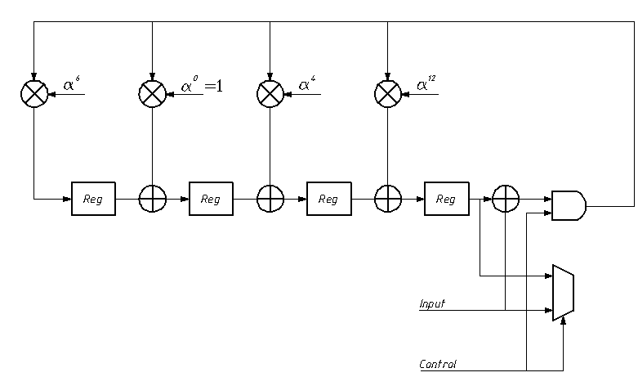
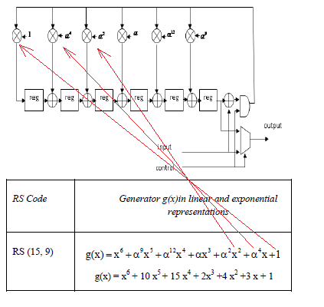
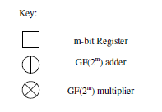
12
1
3
15

 |  |  |  |  |  |  |  |  |  |  |  |  | GF addition is performed in binary systems by XORing the
 |  |  |  |  |  |  |  |  |  |  |  |  | corresponding bits of the codeword, which represent the coefficients of the polynomial.
 |  |  |  |  |  |  |  |  |  |  |  |  | For example:
 |  |  |  |  |  |  |  |  |  |  |  |  | α6 + α4 = [101] + [110] = [011] = α3

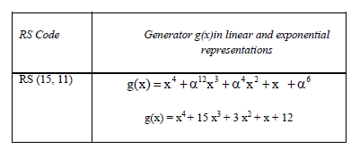
 |  |  |  |  |  |  |  |  |  |  |  |  | GF multiplication is performed by adding the indices of the polynomial, for example:
 |  |  |  |  |  |  |  |  |  |  |  |  | α3* α2 = α2+3 = α5
 |  |  |  |  |  |  |  |  |  |  |  |  | In binary form, this operation is a modulo 2 sum of partial products, and which requires
 |  |  |  |  |  |  |  |  |  |  |  |  | specialized multiplier circuitry.

 |  |  |  |  |  |  |  | Вопросы аппаратной реализации:

 |  |  |  |  |  |  |  | Сумматор - это очень просто. Побитовое XOR над числами любой разрядности даст операцию сложения в поле Галуа.
 | Процедура кодирования:
Предположим, что следующее сообщение должно быть закодировано и передано: |  |  |  |  |  |  |  | Умножитель - сложнее. Пока самый простой способ - просчитать все комбинации, которые может воспроизводить умножитель
 |  |  |  |  |  |  |  | в нашем поле Галуа, и прописать таблицу умножения вручную, или пользоваться таким вариантом:
[0110 0110 1111 0011 1010 1110 0011 0111 0101 0101 1000] |  |  |  |  |  |  |  | Это коэффициенты для схемы слева. Блэйхут, стр.157

один символ из закодированной последовательности представляется исходя из
размерности поля Галуа. В данном случае GF(24) =>4 бита

исходя из параметров кода мы передаем группу из 11 информационных 4-х битов,
и еще 4 группы "прицепляются" как дополнительные
Напоминалка: параметры кода представлены как n = 15, k = 11, d = 5

Снова смотрим мультипликативную группу для поля Галуа выбранной нами размерности.
 |  |  |  |  |  |  |  | срабатывает во всех случаях, кроме НУЛЕЙ!!!
 |  |  |  |  |  |  |  | LUTs
 |  |  |  |  |  |  |  | x3 (a4) |  |  |  | x12(a6) |  |  | x15(a12) |  |  | (a1)
 |  |  |  |  |  |  |  | вход |  | выход |  | вход | выход |  | вход | выход |  | вход |  | выход
 |  |  |  |  |  |  |  | a0 | 0000 | 1100 | a4 | 0000 | 0011 | a6 | 0000 | 1111 | a12 | a0 | 0000 | 0100
 |  |  |  |  |  |  |  | a1 | 0100 | 0110 | a5 | 0100 | 1101 | a7 | 0100 | 1011 | a13 | a1 | 0100 | 0010
 |  |  |  |  |  |  |  | a2 | 0010 | 0011 | a6 | 0010 | 1010 | a8 | 0010 | 1001 | a14 | a2 | 0010 | 0001
 |  |  |  |  |  |  |  | a3 | 0001 | 1101 | a7 | 0001 | 0101 | a9 | 0001 | 1000 | a15 | a3 | 0001 | 1100
 |  |  |  |  |  |  |  | a4 | 1100 | 1010 | a8 | 1100 | 1110 | a10 | 1100 | 0100 | a1 | a4 | 1100 | 0110
 |  |  |  |  |  |  |  | a5 | 0110 | 0101 | a9 | 0110 | 0111 | a11 | 0110 | 0010 | a2 | a5 | 0110 | 0011
 |  |  |  |  |  |  |  | a6 | 0011 | 1110 | a10 | 0011 | 1111 | a12 | 0011 | 0001 | a3 | a6 | 0011 | 1101
 |  |  |  |  |  |  |  | a7 | 1101 | 0111 | a11 | 1101 | 1011 | a13 | 1101 | 1100 | a4 | a7 | 1101 | 1010
 |  |  |  |  |  |  |  | a8 | 1010 | 1111 | a12 | 1010 | 1001 | a14 | 1010 | 0110 | a5 | a8 | 1010 | 0101
 |  |  |  |  |  |  |  | a9 | 0101 | 1011 | a13 | 0101 | 1000 | a15 | 0101 | 0011 | a6 | a9 | 0101 | 1110
 |  |  |  |  |  |  |  | a10 | 1110 | 1001 | a14 | 1110 | 0100 | a1 | 1110 | 1101 | a7 | a10 | 1110 | 0111
 |  |  |  |  |  |  |  | a11 | 0111 | 1000 | a15 | 0111 | 0010 | a2 | 0111 | 1010 | a8 | a11 | 0111 | 1111
 |  |  |  |  |  |  |  | a12 | 1111 | 0100 | a1 | 1111 | 0001 | a3 | 1111 | 1010 | a9 | a12 | 1111 | 1011
 |  |  |  |  |  |  |  | a13 | 1011 | 0010 | a2 | 1011 | 1100 | a4 | 1011 | 1110 | a10 | a13 | 1011 | 1001
 |  |  |  |  |  |  |  | a14 | 1001 | 0001 | a3 | 1001 | 0110 | a5 | 1001 | 0111 | a11 | a14 | 1001 | 1000
 |  |  |  |  |  |  |  | a15 | 1000 | 1100 | a4 | 1000 | 0011 | a6 | 1000 | 1111 | a12 | a15 | 1000 | 0000
 | Пусть дано сообщение, которое надо закодировать |  |  |  |  | До начала работы:

[0110 0110 1111 0011 1010 1110 0011 0111 0101 0101 1000]
[ a5 a5 a12 a6 a8 a10 a6 a11 a9 a9 a15]

b₀
Храним: 0
b₂
Храним: 0
При кодировании кодировщик использует корни порождающего
полинома g(x) = x4 + x3(a12) + x2(a4) + x(a0) + a6

Храним: 0
b₁
Храним: 0
b₃

Размерность регистров = 4 бита,
тоже из размерности полей Галуа

 |  |  |  |  |  | Шаг 1
Отправляем 1-й символ сообщения в кодер:
символ | = 0110 | согласно таблице a5
в регистрах будет:
регистр
b₀
b₁ = 0110
b₂
b₃ = 0010
b0 = | a5 *a6 = a11
b1= | a5 *a0 XOR 0000 = a5
b₀:0111
b₁
b₂ = 0101
b₃
b2= | a5 *a4 XOR 0000 = a9
b3= | a5 *a12 XOR 0000 = a17 = a2 |  |  |  |  |  | выходной мультиплексор сейчас должен
первый символ сообщения = 0110
 |  |  |  |  |  |  | быть подключен к линии Input
 |  |  |  |  |  |  | на выходе декодера
 |  |  |  |  |  |  | должно быть 0110,
 |  |  |  |  |  |  | что соответсвует 1-му
 |  |  |  |  |  |  | символу
 |  |  |  |  |  |  | исходного сообщения
 |  |  |  |  |  | Шаг 2

Отправляем 2-й символ сообщения = 0110 в кодер,
над символом происходит операция XOR,
(второе значение берется из регистра b3)
0100
и полученное значение опять перемножается на
b₀
b₁ = 0110
b₂
b₃ = 0010 = a²
XOR
корни порождающего полинома + каждый справастоящий
регистр XORится со значением, которое хранилось в его
левостоящем регистре
b₀:0111
b₁
b₂ = 0101
b₃
 |  |  |  |  |  |  | выходной мультиплексор сейчас должен
Значение 0110 (a5) после выполнения операции XOR |  |  |  |  |  |  | быть подключен к линии Input
следующий символ сообщения = 0110
со значением 0010 стало равным 0100 (a1). Умножим его |  |  |  |  |  |  | на выходе декодера
на корни порождающего полинома |  |  |  |  |  |  | должно быть 0110,
 |  |  |  |  |  |  | что соответсвует 2-му
b0 = | a1 * a6 = a7 |  |  |  |  |  | символу
b1 = | a1 * a0 = a1 |  |  |  |  |  | исходного сообщения
b2 = | a1 * a4 = a5
b3 = | a1 * a12 = a13

…и поXORим со значениями левостоящих регистров

b0 = | a7 + ___(прибавлять нечего) = a7
b1 = | a1 XOR a11 | = 0100 | XOR | 0111 | = 0011 = a6
b2 = | a5 XOR a5 | = 0110 | XOR | 0110 | = 0000 = a0 = 1
b3 = | a13 XOR a9 | = 1011 | XOR | 0101 | = 1110 = a10
шаг законечен, теперь следующий…
всего должно пройти 11 шагов, потом выходная
линия данных кодера должна быть присоединена
к выходу регистра b3 (до этого она должна была
быть установленной на прямую пересылку исходных
данных, т.е. все исходное слово должно сначала проследовать со входа на выход).
Чтобы на выходе получать дополнительные
символы (4 штуки. n=15, k=11), которые и являются
кодом Рида-Соломона. Таким образом на 12-м шаге на линию
выставится содержимое регистра b3, на 13-м b2,
на последнем b0. Так получается кодовое слово

декодирование
Немного теории
Когда сигнал с кодера модулируется и передается через среду передачи данных, он подвергается двум видам искажений: релеевскому затуханию
и AWGN (аддитивный белый гауссовский шум). И поэтому на приемнике сигнал нельзя представить как "чистые" символы "+1" или " -1" .
Демодулятор полагается на принятый аналоговый сигнал, и "плавающая точка" принимает решение о значении каждого бита. Существует
два пути осуществления декодирования этих измененных помехами данных - это "жесткое" решение декодирования, и "мягкое" решение
декодирования. "Жесткое" решение декодирования результативно в РС декодерах, ориентированных на ошибки, и функция,
определяющая, какой символ был принят на вход, устроена таким образом, что все значения меньше 0 обращаются в -1, все значения
выше нуля обращаются в +1. Обычно это работает правильно, но в случае, когда помеха с высоким значением была подмешана к сигналу
"жесткое" решение может сработать неверно. Обратимся к примеру, когда принятый и демодулированный сигнал представлен значениями:
{.0675, -.0238, -.8905} . Используя "жесткое" решение, эта последовательность будет представлена как {+1, -1, +1}. Однако, второй бит
так близок к нулю, что мы не можем доподлинно утверждать, был ли он выше или ниже нуля в тот момент, когда передавался в эфир.
При использовании "жесткого" решения демодуляции, декодер не имеет возможности отмечивания бита как "ненадежного", что является
ощутимой помощью в последующем процессе декодирования.
"Мягкое" решение демодуляции использует "генератор затирания", чтобы информировать декодер в тех случаях, когда
вдруг появился специфический ненадежный символ. Декодер получает поток "наиболее правдоподобных" символов, но также получает
поток меток, сигнализирующих в тот момент, когда символ специфичен, и поэтому ненадежен. Генератор затирания получает по символу
в единицу времени, и генерирует 2 возможных значения, называемых "наиболее правдоподобный символ или MLS" и "2-й наиболее правдоподобный символ
2nd MLS. 2nd MLS определяется путем инвертирования бита с наименьшей абсолютной амплитудой, и это наименее значимый бит.
Затем подсчитывается разность между двумя различными символами - MLS и 2nd MLS, и полученный результат сравнивается с
предустановленным пороговым значением. Актуальная функция, присваивающая "флаги затирания" рассматривается ниже.
Приемник принимает символы y, представленные амплитудами, принятыми из линии передачи данных. Потом вычисляется MLS, основанный
на фактическом принятом значении y. Вероятные символы обозначены как s0, s1, sn-1 , функция обозначается как:

"метка затирания" назначается специфическому символу тогда и только тогда, когда

где Sυ - MLS, и делитель представляет полый набор вероятных Sυ, заданных принятым символом yi

Основное преимущество использования "мягкого" решения, ошибок-и-меток затирания версии РС декодера в том, что большее количество
ошибок в кодовом слове может быть исправлено. Количество ошибок, которое может быть исправлено при "жесткой" реализации составляет t,
а при "мягком" - 2*t.
На картинке ниже приведена блок-схема "мягкого" РС-декодера. Этот декодер принимает поток предполагаемых данных и поток "меток затирания"
с "генератора затирания" и пробует исправить любую ошибку.
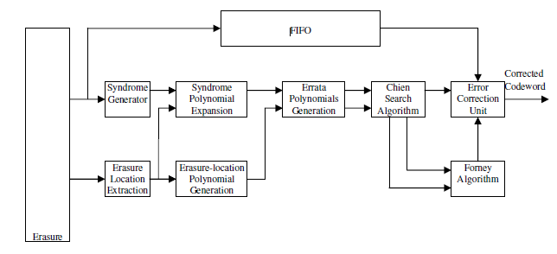
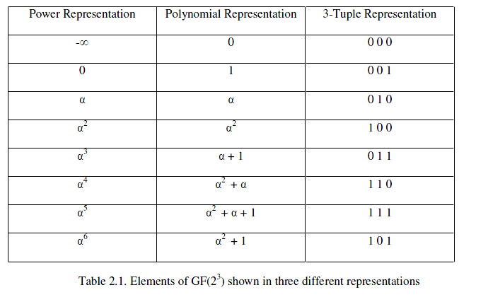

1
3
5
6

2
4
7

 | Вводные:
 | Пусть передавалось кодовое слово |  | U(x) = [011,011,010,110,001,110,011]
 | Но оно было искажено и принялось |  | U(x) = [011,010,100, 110,001,110,011]
 |  |  | в виде полинома это выглядит так:
 |  | U(x) = | a3*x6 + | a1*x5+ | a2*x4+ | a4*x3+ | a0*x2+ | a4*x1+ | a3 | (см. табличку)

1
 |  |  | Модуль генерации синдрома.
 |  |  | Задача модуля генерации синдрома - разделить принятое кодовое слово
 |  |  | на порождающий полином. Как было отмечено, неискаженное кодовое
 |  |  | слово делится на порождающий полином без остатка. Если есть остаток, то
 |  |  | мы решаем, что в принимаемом кодовом слове есть ошибки. Типичный
2
 |  |  | метод выполнения этого деления состоит в подстановке всех 2*t корней
 |  |  | порождающего полинома в принятый полином (принятое кодовое слово) |  |  |  |  |  |  |  | Извлечение локации затирания
 |  |  | с последующим расчетом 2*t коэффициентов синдрома. Это называют |  |  |  |  |  |  |  | Этот блок принимает поток меток, сигнализирующих о затирании,
 |  |  | синдромным полиномом. Если все коэффициенты этого синдрома - нули, |  |  |  |  |  |  |  | и преобразует их в полином для последующего вычисления позиций
 |  |  | значит кодовое слово не было искажено, и коррекцию ошибки можно |  |  |  |  |  |  |  | ошибок в принятой кодовой последовательности. Поскольку
 |  |  | не выполнять. В данном случае в результате сработки этого модуля |  |  |  |  |  |  |  | генерация метки затирания - не 100% точная процедура,
 |  |  | должен появиться полином синдрома = S(x) = a4*x3 + a2*x2 + a6*x + a5 |  |  |  |  |  |  |  | предположим, что только второй символ был помечен как битый, а третий,
 |  |  |  |  |  |  |  |  |  |  | тоже содержащий ошибку - пропустили.
 |  |  |  |  |  |  |  |  |  |  | Одновременно, когда второй символ кодового слова приходит в
 |  |  |  |  |  |  |  |  |  |  | модуль генерации синдрома, "метка затирания" приходит в блок
 |  |  |  |  |  |  |  |  |  |  | извлечения локации затирания. Этот блок выполняет следующие
 |  |  |  |  |  |  |  |  |  |  | вычисления
 |  |  |  |  |  |  |  |  |  |  |  | t = an-l
 |  |  |  |  |  |  |  |  |  |  |  | t = a7-2
 |  |  |  |  |  |  |  |  |  |  |  | t = a5
 |  |  |  |  |  |  |  |  |  |  | Результирующий полином представляет собой сумму всех обработанных
 |  |  |  |  |  |  |  |  |  |  | таким образом "меток затирания" и еще + 1. Но т.к. мы условились, что
3
 |  |  |  |  |  |  |  |  |  |  | произошла одиночная ошибка, то и полином будет
 |  |  | Модуль расширения синдромного полинома |  |  |  |  |  |  |  |  | t(x) = 1 + a5*x = a0 + a5*x
 |  |  | Этот модуль получает синдромный полином s(x) и полином локации
 |  |  | затирания t(x) с предшествующих модулей. Его задача состоит в том,
 |  |  | чтобы перемножить эти два полинома вместе с той целью,
4
 |  |  | чтобы получить модифицированый синдромный полином T(x). |  |  |  |  |  |  |  | Генератор полинома локации затирания
 |  |  | Принятые полиномы таковы: |  |  |  |  |  |  |  | Этот модуль выполняет вычисления полинома локации затирания параллельно
 |  |  | S(x) = a4*x3 + a2*x2 + a6*x + a5 |  |  |  |  |  |  |  | с модулем расширения синдромного полинома (модуль 3). Этот модуль
 |  |  | t(x) = 1 + a5*x = a0 + a5*x |  |  |  |  |  |  |  | расширяет полином локации затирания (модуль2). Принимая во внимание тот факт,
 |  |  |  |  |  |  |  |  |  |  | что мы условились (модуль2), что мы имеем только одну "метку затирания",
 |  |  | T(x) определяется как: |  |  |  |  |  |  |  | полином, полученный в модуле 2 остается неизменным, но если, для примера,
 |  |  |  |  |  |  |  |  |  |  | оба искаженных ошибкой символа были бы отмечены "меткой затирания", то
 |  |  | T(x) = t(x)*S(x) mod x2t |  |  |  |  |  |  |  | полином t(x) имел бы вид t(x) = (1 + a6*x)*(1 + a5*x), и тогда нужно было бы
 |  |  |  |  |  |  |  |  |  |  | расширить этот полином путем перемножения скобок, но в случае, который мы
 |  |  | T(x) = (a0 + a5*x)*( a4*x3 + a2*x2 + a6*x + a5)mod x4 |  |  |  |  |  |  |  | рассматриваем, полином менять не надо, и все остается как есть
 |  |  |  |  |  |  |  |  |  |  |  | D(x) = 1 + a5*x = a0 + a5*x
 |  |  | T(x) = a5 + a4*x + a1*x2 + a5*x3

5
6
 |  |  | Модуль генерации полиномов списка ошибок. |  |  |  |  |  |  |  | Модуль, реализующий алгоритм поиска Ченя
 |  |  | Задача этого модуля состоит в создании двух ключевых |  |  |  |  |  |  |  | Задача цепи поиска Ченя состоит в том, чтобы взять 2 полинома: Ψ(x), Ω(x)
 |  |  | полиномов, которые помогут нам определить местоположение |  |  |  |  |  |  |  | и посчитать их со всеми возможными значениями, входящими в поле Галуа GF(2m)
 |  |  | и величину ошибки в кодовом слове. 2 полинома - это полином |  |  |  |  |  |  |  | Дополнительно, эта цепь вычисляет производную Ψ(x),обозначим ее Ψ`(x)
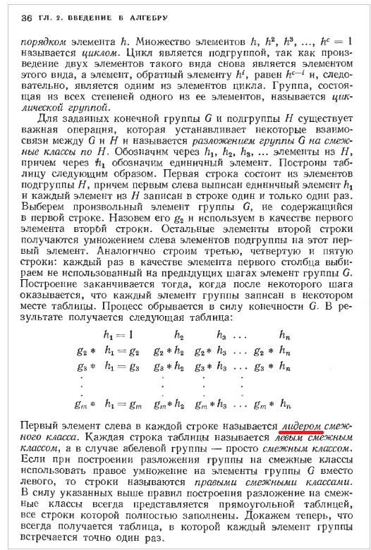
 |  |  | Ψ(x) (полином локаторов ошибок), и полином Ω(x) |  |  |  |  |  |  |  | которая нечетный член от этой же функции Ψ(x)
 |  |  | (полином величины ошибок). |  |  |  |  |  |  |  | Когда результат вычисления Ψ(x) равен нулю, это говорит о том, что в символе (n-I)
 |  |  | На входах этого модуля - модифицированный синдромный полином |  |  |  |  |  |  |  | кодового слова ошибка.
 |  |  | T(x), и полином локации затирания D(x). Существует 2 метода обработки |  |  |  |  |  |  |  | Все три набора вычисленных значений передаются дальше, модулям, реализующим
 |  |  | этих полиномов - алгоритм Бэркэлэмпа-Мэсси, и модифицированый |  |  |  |  |  |  |  | алгоритм Форни, и блоку исправления ошибок. Табличка ниже содержит результат
 |  |  | Евклидовский алгоритм. Мы рассмотрим Евклидовский алгоритм. |  |  |  |  |  |  |  | процедуры Ченя для рассматриваимого примера с корнями ключевых полиномов
 |  |  | Это рекурсивный алгоритм. Он оперирует с 4-мя полиномами - R,Q,L,U.

 |  |  | R инициализируется как x2t |  |  |  |  |  |  | 7
 |  |  | L инициализируется как 0 |  |  |  |  |  |  | 6
 |  |  | Q инициализируется с T(x) |  |  |  |  |  |  | 5
 |  |  | U инициализируется с D(x) |  |  |  |  |  |  | 4
 |  |  |  |  |  |  |  |  |  | 3
 |  |  | Ниже приведены формулы, используемые для пересчета коэффициентов |  |  |  |  |  |  | 2
 |  |  | полиномов |  |  |  |  |  |  | 1
 |  |  |  |  |  |  |  |  |  |  | Данные таблицы говорят, что ошибки присутствуют в позициях 7 - 2 = 5, и 7 - 3 = 4,
 |  |  |  |  |  |  |  |  |  |  | принятого кодового слова, что верно.
6
5
2
3
4
0
1
 |  |  |  |  |  |  |  |  |  |  | Слово было искажено вот так |  |  | U(x) = [011,010,100, 110,001,110,011]
7
 |  |  |  |  |  |  |  |  |  |  | Алгоритм Форни и блок коррекции ошибок.
 |  |  |  |  |  |  |  |  |  |  | Этот блок отвечает за вычисление величины ошибки, обнаруженной цепью поиска Ченя
 |  |  |  |  |  |  |  |  |  |  | и выполняет коррекцию по принятому кодовому слову (поступившему на вход декодера)
 |  |  |  |  |  |  |  |  |  |  | Он принимает Ψ(x), Ψ`(x), Ω(x), параллельно с полученным кодовым словом, пропущенным
 |  |  |  |  |  |  |  |  |  |  | через регистр FIFO. Величина ошибки в позиции 1 вычисляется по формуле:
 |  |  | ai-1 | коэффициент - лидер Ri-1(x)
 |  |  | bi-1 | коэффициент - лидер Qi-1(x)
Блэйхут. Теория и практика |  |  | li-1 | deg(Ri-1(x)) - deg(Qi-1(x)), где deg обозначает показатель степени y, и σi-1 = 1 при li-1 ≥0
кодов, корректирующих ошибки |  |  |  | σ`i-1 - противоположен σi-1 |  |  |  |  |  |  | Полином e(c крышкой) от x формируется суммированием местоположений ошибок (показателей степеней x)
 |  |  | Количество итераций (т.к. речь идет о рекурсивном алгоритме) должно зависеть от количества |  |  |  |  |  |  |  | c величинами ошибок (показателями степеней a). Кодовое слово корректируется путем сложения
 |  |  | ошибок, которые не были помечены "меткой затирания". Это может рассматриваться, как |  |  |  |  |  |  |  | этого полинома с полиномом оригинального кодового слова (считываемого из FIFO), u(x), см. формулу ниже
 |  |  | более точный "генератор метки затирания" , улучшающий исполнительность этого блока.
 |  |  | Вычисление останавливается тогда, когда показатель степени Ri(x) становится меньше
 |  |  | показателя степени Li(x).Когда это происходит, то значение Li(x) выводится как полином
 |  |  | локаторов ошибок Ψ(x), а Ri(x) выводится как полином величины ошибок Ω(x). |  |  |  |  |  |  |  | Результат (с с крышкой от х) - восстановленное кодовое слово
 |  |  | Продолжая рассматривать данный пример, получаем, что: |  |  |  |  |  |  |  | Продолжая разбирать пример, ошибки в позициях 5 и 4 , пересекаются с корнями a2 и a3, и таким образом,
 |  |  |  |  |  |  |  |  |  |  | используя формулу |  | получаем | (подсматривая в таблицу)
 |  |  |  |  | R0(x) = x4
 |  |  |  |  | Q0(x) = T0(x) = a5 + a4*x + a1*x2 + a5*x3
 |  |  |  |  | L0(x) = 0
 |  |  |  |  | U0(x) = D(x) = a0 + a5*x
 |  |  |  |  |  |  |  |  |  |  | и получаем вектор с величинами
 |  |  | Конечный результат вычислений по Евклидовскому алгоритму такой:

 |  |  |  | Ψ(x) = a3*x2 + a1*x + a1
 |  |  |  | Ω(x) = a2x + a6 |  |  |  |  |  |  | Сложили это вектор со словом, считанным из FIFO, и получили

 |  |  |  |  |  |  |  |  |  |  | Конец алгоритма

Можно упростить изложенный выше алгоритм, избавившись от "меток затирания", т.е. реализовать
"жесткое" декодирование. Ниже представлена блок-схема алгоритма, которая была реализована на
практике на ПЛИС Flex10K
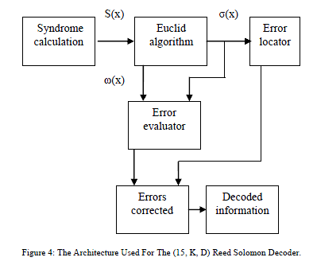

 |  |  | Теперь алгоритм Евклида:

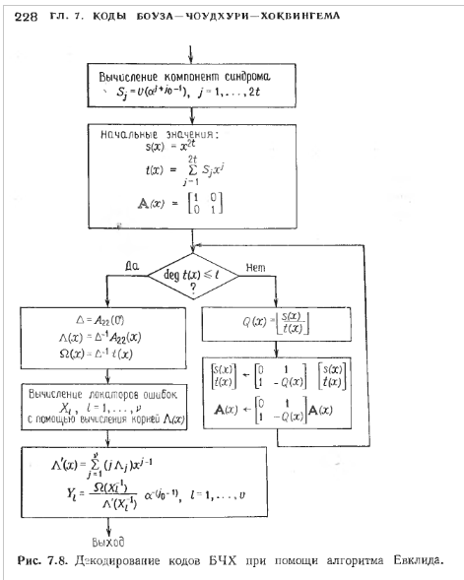
 |  |  |  |  |  |  |  |  |  | Как формулируется алгоритм Евклида:
 |  |  |  |  |  |  |  |  |  | Для чисел |  |  |  |  | Для многочленов
 |  |  |  |  |  |  |  |  |  | Наибольший общий делитель двух различных ненулевых чисел |  |  |  |  | Наибольший общий делитель двух многочленов r(x) и s(x)
 |  |  |  |  |  |  |  |  |  | r и s может быть вычислен итеративным применением алгоритма деления |  |  |  |  | над полем GF(q) можно вычислить с помощью
 |  |  |  |  |  |  |  |  |  | Предположим, что r < s, и оба числа положительны. Тогда алгоритм состоит |  |  |  |  | итеративного применения алгоритма деления
 |  |  |  |  |  |  |  |  |  | в следующем: |  |  |  |  | если deg(S(x)) ≥ deg(r(x)) ≥ 0, то последовательность вычислений такова

 |  |  |  |  |  |  |  |  |  | s = Q1*r + r1 |  |  |  |  | s(x) = Q1(x)*r(x) + r1(x)
Запись deg t(x) обозначает степень |  |  |  |  |  |  |  |  |  | r = Q2*r1 + r2 |  |  |  |  | r(x) = Q2(x)*r1(x) + r2(x)
многочлена |  |  |  |  |  |  |  |  |  | r 1= Q3*r2 + r3 |  |  |  |  | r1(x) = Q3(x)*r2(x) + r3(x)
 |  |  |  |  |  |  |  |  |  | … |  |  |  |  | …
 |  |  |  |  |  |  |  |  |  | rn-1 = Qn+1 + rn |  |  |  |  | rn-1 (x) = Qn+1(x)*rn(x)

 |  |  |  |  |  |  |  |  |  | процесс заканчивается, когда полученный остаток равен 0 |  |  |  |  | Процесс заканчивается, когда получается остаток равный нулю
 |  |  |  |  |  |  |  |  |  | последний ненулевой остаток rn равен наибольшему общему делителю |  |  |  |  | Тогда rn(x) = a*НОД [r(x),s(x)], где a - некоторый скаляр

 |  |  |  |  |  |  |  |  |  | следствие теоремы: |  |  |  |  | следствие теоремы:
 |  |  |  |  |  |  |  |  |  | Для любых целых чисел r и s существуют целые числа a и b такие, что |  |  |  |  | НОД [r(x),s(x)] = a(x)*r(x) + b(x)*s(x), где a(x) и b(x) - многочлены
 |  |  |  |  |  |  |  |  |  |  |  |  |  |  | над GF(q)
 |  |  |  |  |  |  |  |  |  | НОД(r,s) = a*r + b*s

расчет полинома синдрома ошибок
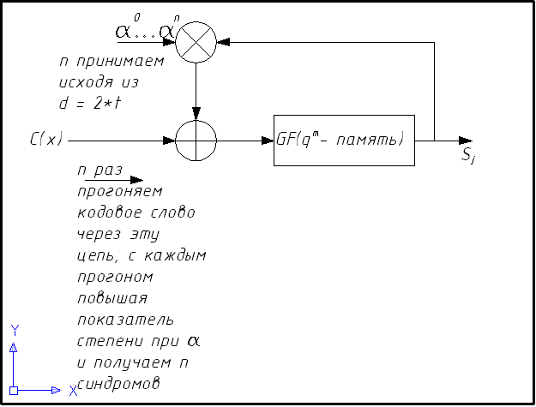
 | На вход декодера поступает кодовое слово, с высокой долей вероятности содержащее ошибку.
 | его можно описать выражением

 | C' (x) = [C(x) + E(x)] Mod 2.

 | С(x) - это кодовое слово, которое послал нам кодер (см. предыдущую вкладку)
 | E(x) - вектор ошибок.

 | Сперва надо установить факт наличия ошибок в принятом слове.
 | Не вдаваясь в теорию просто вспомним еще раз, что у кода есть такие характеристики:

 | d - расстояние Хэмминга
 | t - максимальное количество исправляемых ошибок

 | и они связаны между собой отношением:
 | d = 2*t + 1

 | В этой формуле важно выделить слагаемое 2*t. Оно определяет
 | такое понятие, как синдром ошибки, и в коде с характеристиками, например
 | (n = 15, k = 11, d = 5) таких синдромов выделяется 4 штуки

 | Ниже приводится алгоритм вычисления синдромов:

 |  |  | U(x) = [011,010,100, 110,001,110,011] |  |  |  |  |  |  |  |  | U(x) = [011,011,010,110,001,110,011]
С искажением: |  |  |  |  |  |  |  |  |  |  |  | Без искажения:
 |  |  | Параметры кода: n=7, k=3
Допустим, что на вход |  |  | Надо проверить, что S(x) = a4*x3 + a2*x2 + a6*x + a5
декодера пришло такое слово |  |  | C(x)= | a3*x6 + | a1*x5+ | a2*x4+ | a4*x3+ | a0*x2+ | a4*x1+ | a3 |  | a3*x6 + | a3*x5 + | a1*x4 + | a4*x3 + | a0*x2 + | a4*x1 + | a3

 |  |  | 1. Подставляем вместо x a0 |  |  |  |  |  |  |  |  | 1. Подставляем вместо x a0

 |  |  | C(a0) = a3*(a0)6 + a1*(a0)5 + a2*(a0)4 + a4*(a0)3 + a0*(a0)2 + a4*(a0)1 + a3 |  |  |  |  |  |  |  |  | C(a0) = a3*(a0)6 + a3*(a0)5 + a1*(a0)4 + a4*(a0)3 + a0*(a0)2 + a4*(a0)1 + a3

 |  |  |  | a3 | a1 | a2 | a4 | a0 | a4 | a3 |  |  | a3 | a3 | a1 | a4 | a0 | a4 | a3
 |  |  |  | 011 | 010 | 100 | 110 | 001 | 110 | 011 |  |  | 011 | 011 | 010 | 110 | 001 | 110 | 011

 |  |  |  |  | XOR= |  |  |  |  |  |  |  |  | XOR=
 |  |  |  |  | 001 | XOR= |  |  |  |  |  |  |  | 000 | XOR=
 |  |  |  |  |  | 101 | XOR= |  |  |  |  |  |  |  | 010 | XOR=
 |  |  |  |  |  |  | 011 | XOR= |  |  |  |  |  |  |  | 100 | XOR=
 |  |  |  |  |  |  |  | 010 | XOR= |  |  |  |  |  |  |  | 101 | XOR=
 |  |  |  |  |  |  |  |  | 100 | XOR= |  |  |  |  |  |  |  | 011 | XOR=
 |  |  |  |  |  |  |  |  |  | 111=> | S0 = a5 |  |  |  |  |  |  |  | 000 | S0 = 0

 |  |  | 2. Подставляем вместо x a1 |  |  |  |  |  |  |  |  | 2. Подставляем вместо x a1

 |  |  | C(a1) = a3*(a1)6 + a1*(a1)5 + a2*(a1)4 + a4*(a1)3 + a0*(a1)2 + a4*(a1)1 + a3 |  |  |  |  |  |  | = |  | C(a1) = a3*(a1)6 + a3*(a1)5 + a1*(a1)4 + a4*(a1)3 + a0*(a1)2 + a4*(a1)1 + a3 |  |  |  |  |  |  | =
 |  | = | a9 + a6 + a6 + a7 + a2 + a5 + a3 = a2 + a6 + a6 + a7 + a2 + a5 + a3 |  |  |  |  |  |  |  |  | a9 + a8 + a5 + a7 + a2 + a5 + a3 = a2 + a1 + a5 + a7 + a2 + a5 + a3

 |  |  |  | a2 | a6 | a6 | a7 | a2 | a5 | a3 |  |  | a2 | a1 | a5 | a7 | a2 | a5 | a3
 |  |  |  | 100 | 101 | 101 | 001 | 100 | 111 | 011 |  |  | 100 | 010 | 111 | 001 | 100 | 111 | 011

 |  |  |  |  | XOR= |  |  |  |  |  |  |  |  | XOR=
 |  |  |  |  | 001 | XOR= |  |  |  |  |  |  |  | 110 | XOR=
 |  |  |  |  |  | 100 | XOR= |  |  |  |  |  |  |  | 001 | XOR=
 |  |  |  |  |  |  | 101 | XOR= |  |  |  |  |  |  |  | 000 | XOR=
 |  |  |  |  |  |  |  | 001 | XOR= |  |  |  |  |  |  |  | 100 | XOR=
 |  |  |  |  |  |  |  |  | 110 | XOR=> | S1 = a6 |  |  |  |  |  |  | 011 | XOR=> | S1 = 0

 |  |  | 3. Подставляем вместо x a2 |  |  |  |  |  |  |  |  | 3. Подставляем вместо x a2
 |  |  | C(a2) = a3*(a2)6 + a1*(a2)5 + a2*(a2)4 + a4*(a2)3 + a0*(a2)2 + a4*(a2)1 + a3 |  |  |  |  |  |  | = |  | C(a2) = a3*(a2)6 + a3*(a2)5 + a1*(a2)4 + a4*(a2)3 + a0*(a2)2 + a4*(a2)1 + a3 |  |  |  |  |  |  | =
 |  | = | a15 + a11 + a10 + a10 + a4 + a6 + a3 = a1 + a4 + a3 + a3 + a4 + a6 + a3 |  |  |  |  |  |  |  |  | a15 + a13 + a9 + a10 + a4 + a6 + a3 = a1 + a6 + a2 + a3 + a4 + a6 + a3

 |  |  |  | a1 | a4 | a3 | a3 | a4 | a6 | a3 |  |  | a1 | a6 | a2 | a3 | a2 | a5 | a3
 |  |  |  | 010 | 110 | 011 | 011 | 110 | 101 | 011 |  |  | 010 | 101 | 100 | 011 | 100 | 111 | 011

 |  |  |  |  | XOR= |  |  |  |  |  |  |  |  | XOR=
 |  |  |  |  | 100 | XOR= |  |  |  |  |  |  |  | 111 | XOR=
 |  |  |  |  |  | 111 | XOR= |  |  |  |  |  |  |  | 011 | XOR=
 |  |  |  |  |  |  | 100 | XOR= |  |  |  |  |  |  |  | 000 | XOR=
 |  |  |  |  |  |  |  | 010 | XOR= |  |  |  |  |  |  |  | 100 | XOR=
 |  |  |  |  |  |  |  |  | 111 | XOR=> | S2 = a2 |  |  |  |  |  |  | 011 | XOR=> | S2 = 0
 |  |  |  |  |  |  |  |  |  | 100

 |  |  | 4. Подставляем вместо x a3 |  |  |  |  |  |  |  |  | 4. Подставляем вместо x a3
 |  |  | C(a3) = a3*(a3)6 + a1*(a3)5 + a2*(a3)4 + a4*(a3)3 + a0*(a3)2 + a4*(a3)1 + a3 |  |  |  |  |  |  | = |  | C(a3) = a3*(a3)6 + a3*(a3)5 + a1*(a3)4 + a4*(a3)3 + a0*(a3)2 + a4*(a3)1 + a3
 |  | = | a21 + a16 + a14 + a13 + a6 + a7 + a3 = a0 + a2 + a0 + a6 + a6 + a0 + a3 |  |  |  |  |  |  |  |  | a21 + a18 + a13 + a13 + a6 + a7 + a3 = a0 + a4 +a6 + a6 + a6 + a0 + a3

 |  |  |  | a0 | a2 | a0 | a6 | a6 | a0 | a3 |  |  | a0 | a4 | a6 | a6 | a6 | a0 | a3
 |  |  |  | 001 | 100 | 001 | 101 | 101 | 001 | 011 |  |  | 001 | 110 | 101 | 101 | 101 | 001 | 011

 |  |  |  |  | XOR= |  |  |  |  |  |  |  |  | XOR=
 |  |  |  |  | 101 | XOR= |  |  |  |  |  |  |  | 111 | XOR=
 |  |  |  |  |  | 100 | XOR= |  |  |  |  |  |  |  | 010 | XOR=
 |  |  |  |  |  |  | 001 | XOR= |  |  |  |  |  |  |  | 111 | XOR=
 |  |  |  |  |  |  |  | 100 | XOR= |  |  |  |  |  |  |  | 010 | XOR=
 |  |  |  |  |  |  |  |  | 101 | XOR=> | S3= a4 |  |  |  |  |  |  | 011 | XOR=> | S3= 0
 |  |  |  |  |  |  |  |  |  | 110
 |  |  | Если синдромы получились НЕнулевые => ошибка есть |  |  |  |  |  |  |  |  | Если синдромы получились нулевые => ошибки нет

 |  |  | Общий вид устройства, вычисляющего синдромы

 |  |  |  |  |  |  |  |  | Это можно проверить при помощи Matlab:
 |  |  |  |  |  |  |  |  | 1. Приводим коэффициенты порождающего полинома и кодового слова к десятичному виду по таблице:

 |  |  |  |  |  |  |  |  |  |  |  |  |  |  |  |  |  | x2 | x1 | x0 | десятич
 |  |  |  |  |  |  |  |  |  |  |  |  |  |  |  |  | a0 | 0 | 0 | 1 | 1
 |  |  |  |  |  |  |  |  |  |  |  |  |  |  |  |  | a1 | 0 | 1 | 0 | 2
 |  |  |  |  |  |  |  |  |  |  |  |  |  |  |  |  | a2 | 1 | 0 | 0 | 4
 |  |  |  |  |  |  |  |  |  |  |  |  |  |  |  |  | a3 | 0 | 1 | 1 | 3
 |  |  |  |  |  |  |  |  |  |  |  |  |  |  |  |  | a4 | 1 | 1 | 0 | 6
 |  |  |  |  |  |  |  |  |  |  |  |  |  |  |  |  | a5 | 1 | 1 | 1 | 7
 |  |  |  |  |  |  |  |  |  |  |  |  |  |  |  |  | a6 | 1 | 0 | 1 | 5

 |  |  |  |  |  |  |  |  | тогда порождающий полином будет выглядеть так:
 |  |  |  |  |  |  |  |  | g(x)= α6+ α5x+ α5x2+ α2x3+x4 = 5 + 7*х + 7*х2 + 4*х3 +1*х4 =

 |  |  | Испорченное ошибкой слово будет выглядеть так: |  |  |  |  |  |  |  |  |  | Неиспорченное ошибкой слово будет выглядеть так:
 |  |  | C(x)= | a3*x6 + | a1*x5+ | a2*x4+ | a4*x3+ | a0*x2+ | a4*x1+ | a3 |  |  | a3*x6 + | a3*x5 + | a1*x4 + | a4*x3 + | a0*x2 + | a4*x1 + | a3
 |  |  |  | 3*х6+ | 2*х5+ | 4*х4+ | 6*х3+ | 1*х2+ | 6*х1+ | 3 |  |  | 3*х6+ | 3*х6+ | 2*х4+ | 6*х3+ | 1*х2+ | 6*х1+ | 3

 |  |  |  |  |  | 1*x4+ | 4*x3+ | 7*x2+ | 7*x1+ | 5 |  |  |  |  | 1*x4+ | 4*x3+ | 7*x2+ | 7*x1+ | 5
 |  |  | Применим команду Deconv из Matlab к обоим случаям

 |  |  | Deconv(a,b) |  |  |  |  |  |  |  |  |  | Deconv(a,b)

